5.5.4 Onderwijsroute Inburgerin
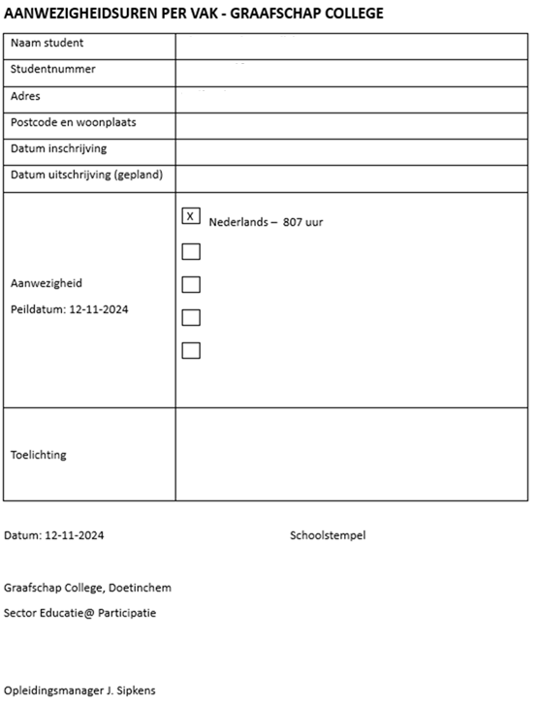
Code eis | Eis
Algemeen
5.5.4.1 | Het systeem biedt functionaliteit(en) voor de onderwijslogistieke en administratieve verwerking van studenten van de onderwijssoort Onderwijsroute Inburgering (Taalschakeltraject Niveau 2, 3 en 4).
Scope inrichting van de onderwijssoort Onderwijsroute Inburgering
5.5.4.2 | De scope van de inrichting voor studenten van de onderwijssoort Onderwijsroute Inburgering omvat de gehele procesketen van inrichting en beheer onderwijsaanbod, aanmelden, intake, inschrijven, groepenbeheer en roostering (in samenwerking met de roosterapplicatie), presentieregistratie, studievolg, toets en examenlogistiek, diplomeren/certificeren tot en met uitschrijving en facturatie.
Aanmelden
5.5.4.3 | Deelnemers moeten door de gemeenten digitaal kunnen worden aangemeld via de website van het Graafschap College.
Rapportages Onderwijsroute Inburgering
De oplevering van het nieuwe systeem voor go-live is inclusief de oplevering door de leverancier van de volgende rapportages:
5.5.4.4 | De Keurmerkverantwoordingen BOW
5.5.4.5 | De verantwoording DUO
5.5.4.6 | De verantwoording voor gemeenten dient minimaal te bevatten een overzicht per student per vak van het werkelijke aantal gevolgde uren (presentie) welke van een handtekening voor akkoord door de opleidingsmanager kan worden voorzien en een schoolstempel. Het geëiste format is hiernaast weergegeven.
5.5.4.7 | De onderwijsovereenkomst
5.5.4.8 | Het taalschoolwerkplan
5.5.4.9 | Rapportages op basis van de uitschrijfredenen
5.5.4.10 | Rapportages met de geplande einddatum en einddatum contract
5.5.4.11 | Presentielijst waarop de student en docent de ruimte hebben om een handtekening te zetten.
5.5.4.12 | Rapportage met resultaten/cijfers voor een geselecteerde groep.
5.5.4.13 | Financiële rapportages op basis van: - Periode - Onderwijsinstelling (Educatie) - ID opdrachtgever (optioneel) - Opdracht (optioneel) - Valt onder WEB (Ja, Nee, Alles) - Vak (optioneel) - Leslocatie (Optioneel) - Studieprogramma (Optioneel)

